Аксессуары
Код | Артикул | Номенклатура | Ед | Цена на сайте розница, руб

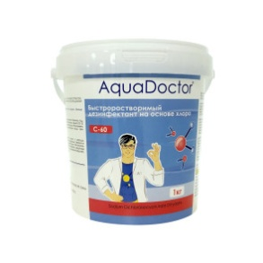
 |  | Дезинфекция бассейнов
015355 | AC-30 | Aquadoctor AC 1 л. (альгицид) | шт. | 290 ₽
015971 | C90T-1 | Aquadoctor C-90T хлор длит. действия 1 кг, 5 табл | шт. | 590 ₽
002508 | C60T-5 | Aquadoctor C-60T хлор-шок в таблетках 0,2 кг, 10 таблеток | шт. | 190 ₽
002490 | C90T-50 | Aquadoctor C-90T 0,2 кг (хлор длит. действия), 1 таблетка | шт. | 190 ₽
002770 | MCT-50 | Aquadoctor MC-T 0,2 кг (хлор длит. действия, трехкомпонентный), 1 таблетка | шт. | 200 ₽
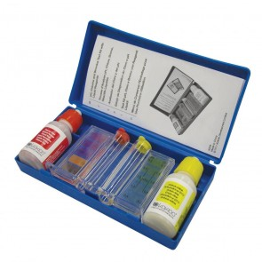
 |  | Тестеры и реагенты
012236 | K102BU | Капли Kokido K102BU для тестера K029BU (pH и Cl/Br по 20 мл) | компл | 300 ₽
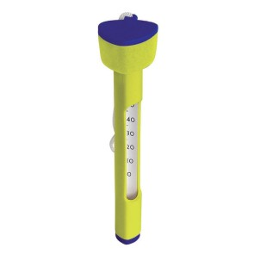
015145 | K103BU | Таблетки Kokido K103BU для тестера K020BU (pH и Cl) | компл | 300 ₽
012237 | K020BU | Тестер Kokido K020BU таблеточный pH и Cl | шт. | 900 ₽
012235 | K029BU | Тестер Kokido K029BU капельный pH и Cl/Br | шт. | 600 ₽
 |  | Термометры
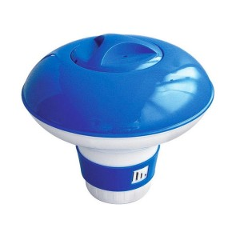
012227 | K412BU | Термометр Kokido Design-O K412BU | шт. | 150 ₽
012229 | K837CS | Термометр Kokido K837CS цифровой на солнечных батареях | шт. | 1,800 ₽
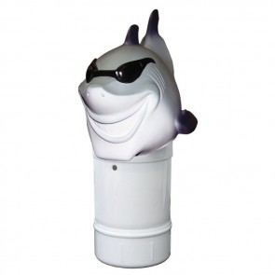
012176 | K265DIS/6P-осминожек | Термометр-игрушка Kokido K265DIS/6P Осминожек, рыба фугу, тюлененок, акула, жаба, крокодил, морж, дельфин, утка, черепаха | шт. | 400 ₽
 |  | Дозаторы плавающие
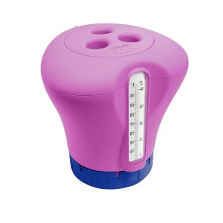
016496 | 58210 | Дозатор BestWay 58210 (12,7см) | шт. | 300 ₽
012219 | K027BU | Дозатор Kokido Classic K027BU круглый | шт. | 400 ₽
012174 | K907BU | Дозатор Kokido Classic K907BU прямоугольный | шт. | 400 ₽
012213 | K728BU/FRO/6P | Дозатор Kokido K728BU/FRO/6P Жаба, акула, утка | шт. | 600 ₽
012171 | K619BU/blue | Дозатор с встроенным термометром Kokido синий, зеленый, розовый | шт. | 600 ₽
 |  | Ремонтные комплекты
012242 | K435PE | Заплатки Kokido K435PE для виниловых бассейнов | шт. | 300 ₽
006932 | 62021 | Ремонтный комплект Bestway 62021 (заплатки) | шт. | 80 ₽
006619 | 62068 | Ремонтный комплект Bestway 62068 (заплатки усиленные) | шт. | 100 ₽
012240 | K258BL | Ремонтный комплект Kokido K258BL 30 мл | шт. | 300 ₽
 |  | Сачки
016604 | 58277 | Сачок Bestway Kokido поверхностный | шт. | 500 ₽
016605 | 58278 | Сачок Bestway 58278 донный с мешком | шт. | 800 ₽
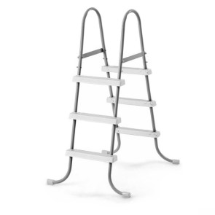
012141 | K044BU | Сачок Kokido Classic K044BU с ручкой | шт. | 800 ₽
 |  | Лестницы Bestway
003027 | 58337/58396/58160 | Лестница Bestway 58337/58396/58160 (132см, 4 ступени + платформа) | шт. | 4,500 ₽
003029 | 58394/58044/58335 | Лестница Bestway 58394/58044/58335 (107см, 3 ступени) | шт. | 2,900 ₽
003028 | 58395/58336/58097 | Лестница Bestway 58395/58336/58097 (122см, 4 ступени) | шт. | 3,900 ₽
 |  | Прочие аксессуары
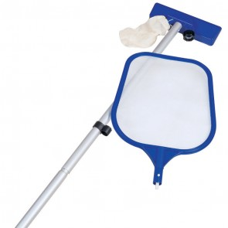
016695 | K672BU | Ванна для ног Kokido STEP 'N WASH Above Ground Pool Foot Bath K672BU | шт. | 700 ₽
012243 | K239SW | Доска Kokido Aqua Fitness K239SW для плавания | шт. | 900 ₽
012164 | K425BU/S | Штанга Kokido Design-O K425BU/S 120-240 см для сачков и щеток | шт. | 800 ₽
012297 | 58423 | Солнечные нагреватели Bestway 58423 | шт. | 5,800 ₽
006931 | 58098 | Уборочный комплект Bestway 58098 | шт. | 1,400 ₽

Бассейны Бествей
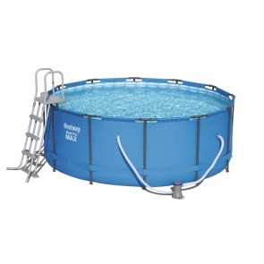
Код | Артикул | Номенклатура | Ед | Цена на сайте, розница, руб

Бассейны Бествей
006614 | 91026 | Детский бассейн Bestway 91026 Тачки (244х66) | шт. | 4,900 ₽
015600 | 96108B | Детский бассейн Bestway 96108 Angry Birds (152х30) | шт. | 900 ₽
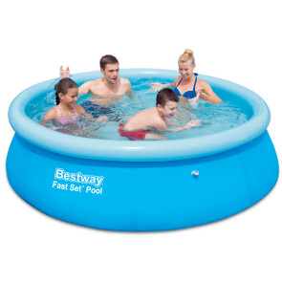
016484 | 56401 | Каркасный бассейн Bestway 56401 (221х150х43см) | шт. | 3,900 ₽
016485 | 56403 | Каркасный бассейн Bestway 56403 (259х170х61см) | шт. | 5,900 ₽
016488 | 56406 | Каркасный бассейн Bestway 56406 (305х76см), ХИТ!!! | шт. | 5,500 ₽
016578 | 56408 | Каркасный бассейн Bestway 56408 (305х76) с ф.-насосом, ХИТ | шт. | 6,500 ₽
016581 | 56418 | Каркасный бассейн Bestway 56418 (366х100) с ф.-насосом и лестн. | шт. | 15,900 ₽
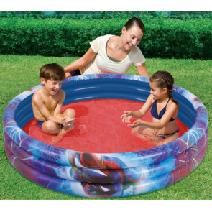
007491 | 56420/56088 | Каркасный бассейн Bestway 56420/56088 (366х122) полный комплект | шт. | 18,900 ₽
015577 | 57265 | Надувной бассейн Bestway 57265 (244x66), ХИТ | шт. | 2,400 ₽
015578 | 57266 | Надувной бассейн Bestway 57266 (305x76), ХИТ | шт. | 2,900 ₽

